Índice


 | Sistema de Divulgação do Resultado da Operação - SDRO
 | Boletim Diário da Operação |  |  | BDO - 31/03/2018

 | ÍNDICE

 | Balanço de Energia
 | 1. | Balanço de Energia - Diário
 | 2. | Balanço de Energia - Acumulado Até o Dia
 |  | Dados Diários Acumulados
 |  | 3. | Subsistema Sul
 |  | 4. | Subsistema Sudeste
 |  | 5. | Subsistema Nordeste
 |  | 6. | Subsistema Norte
 |  | 7. | Sistema Interligado Nacional

 | Produção de Energia
 | 8. | Produção Hidráulica por Usina
 | 9. | Produção Térmica por Usina
 | 10. | Produção Eólica por Usina
 | 11. | Produção Solar por Usina
 | 12. | Motivo do Despacho Térmico
 | 13. | Reserva Girante na Demanda Máxima do SIN

 | Carga e Demanda
 | 14. | Carga Horária por Subsistema
 | 15. | Carga Diária por Subsistema
 | 16. | Demanda Máxima

 | Integração de Novos Equipamentos e Ocorrências no SIN
 | 17. | Integração de Novos Equipamentos
 | 18. | Principais Ocorrências no SIN

 | Hidrologia
 | 19. | Acompanhamento dos Armazenamentos
 | 20. | Variação de Energia Armazenada
 | 21. | Energia Natural Afluente
 | 22. | Esquemático das Usinas Hidroelétricas do SIN
 |  | Dados Hidráulicos dos Reservatórios
 |  | 23. | Subsistema Sul
 |  | 24. | Subsistema Sudeste
 |  | 25. | Subsistema Nordeste
 |  | 26. | Subsistema Norte

15-Carga Diária por Subsistema
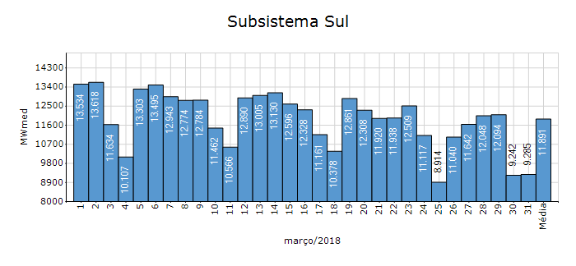
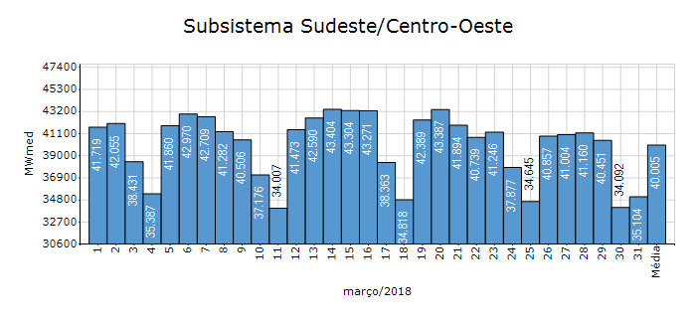
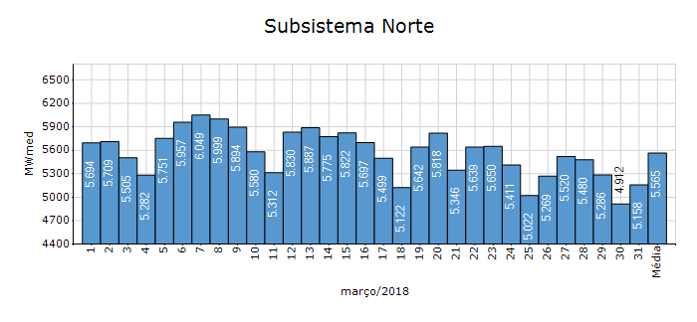
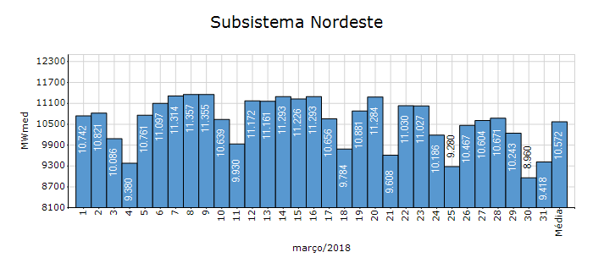
Carga Diária por Subsistema

Subsistema | GWh no Dia | GWh acumulado no Mês até o Dia | GWh acumulado noAno até o Dia
Sudeste/Centro-Oeste | 842.50 | 29,764.06 | 84,688.52
Sul | 222.83 | 8,847.07 | 25,672.35
Nordeste | 226.03 | 7,865.42 | 22,660.77
Norte | 123.78 | 4,140.40 | 11,685.15
Sistema Interligado Nacional | 1,415.15 | 50,616.96 | 144,706.79

Subsistema | MWmed no Dia | MWmed no Mês até o Dia | MWmed no Ano até o Dia
Sudeste/Centro-Oeste | 35,104.11 | 40,005.45 | 39,207.65
Sul | 9,284.67 | 11,891.23 | 11,885.35
Nordeste | 9,418.11 | 10,571.81 | 10,491.10
Norte | 5,157.58 | 5,565.06 | 5,409.79
Sistema Interligado Nacional | 58,964.48 | 68,033.55 | 66,993.88

19-Acomp. Armazenamentos
Acompanhamento dos Armazenamentos

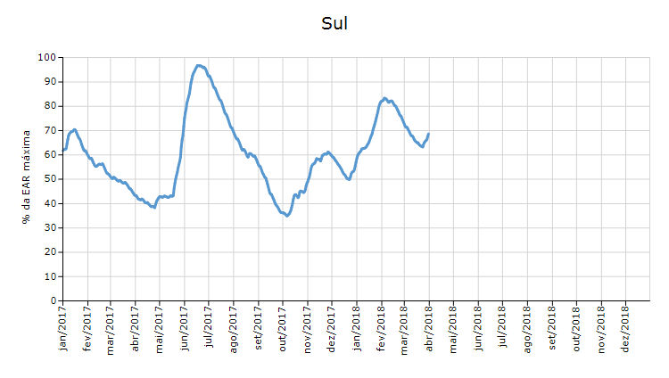

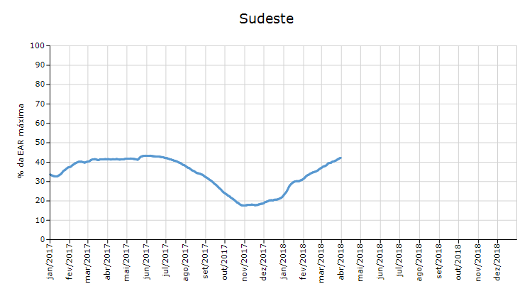

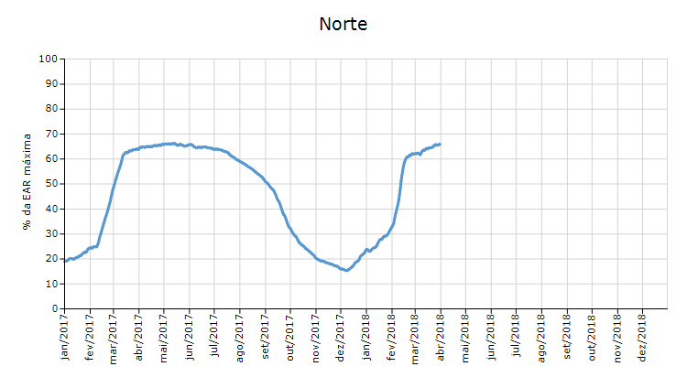

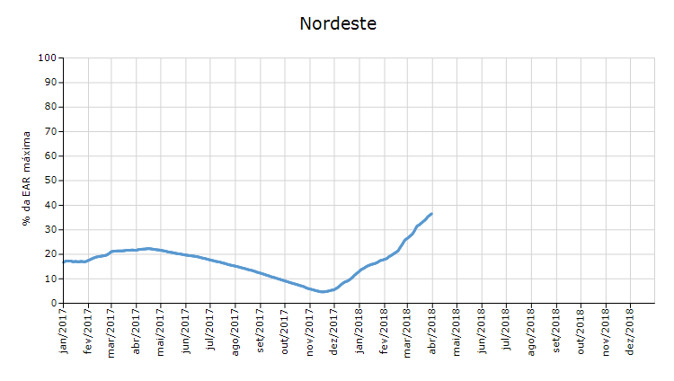

 | Curva de Energia Armazenada Verificada

21-Energia Natural Afluente
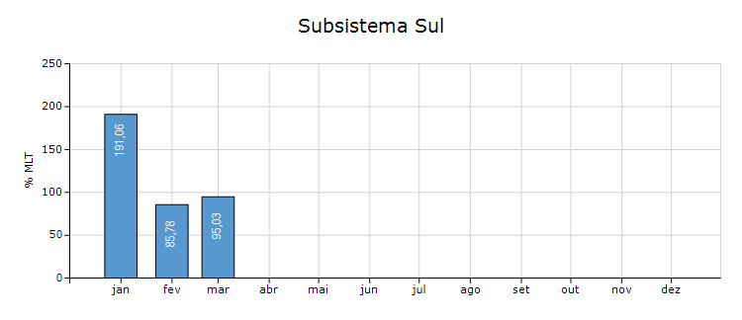
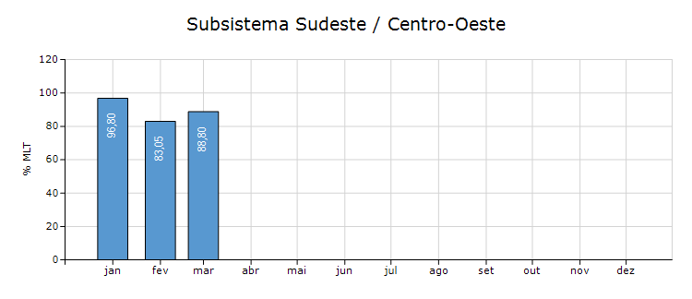
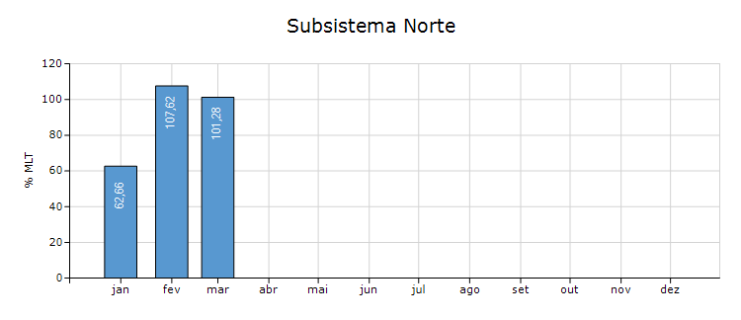
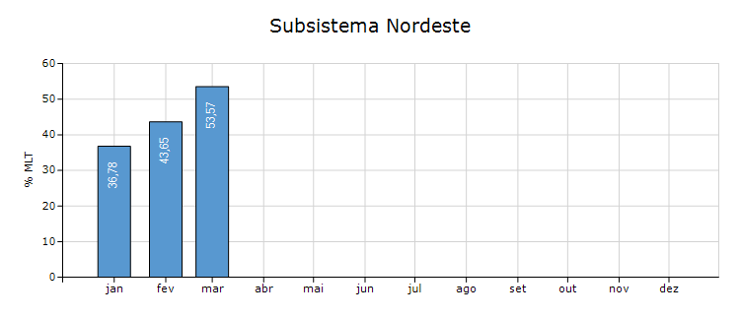
Energia Natural Afluente

Subsistema | % MLT no dia | % MLT acumulado no mês até o dia | ENA Bruta (MWmed) no dia | ENA Bruta (MWmed) acumulada até o dia
Norte | 109 | 101 | 28,718 | 26,670
Nordeste | 64 | 54 | 9,236 | 7,757
Sul | 180 | 95 | 12,953 | 6,832
Sudeste/Centro-Oeste | 86 | 89 | 58,316 | 59,509

22-Esquemático Reservatórios
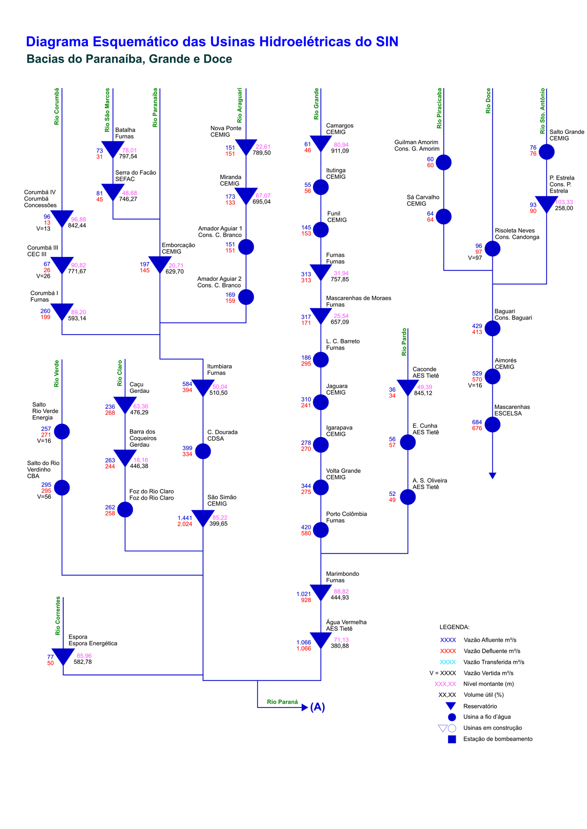
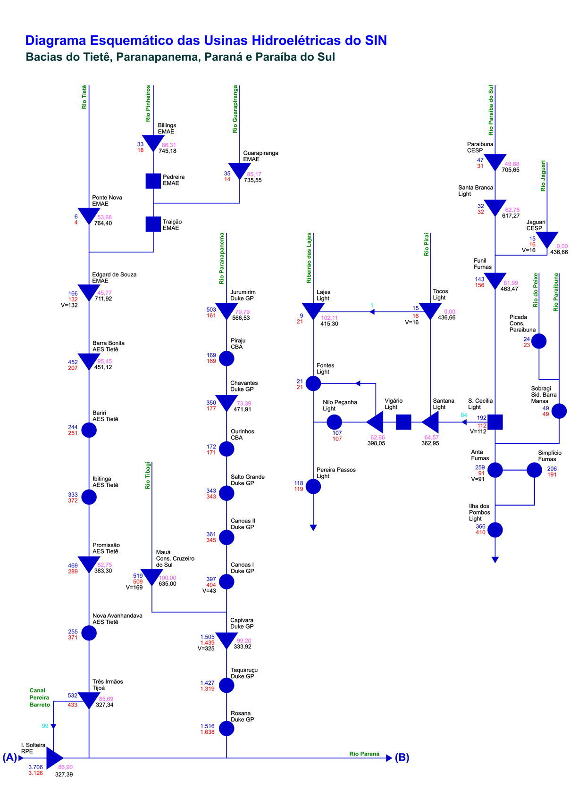
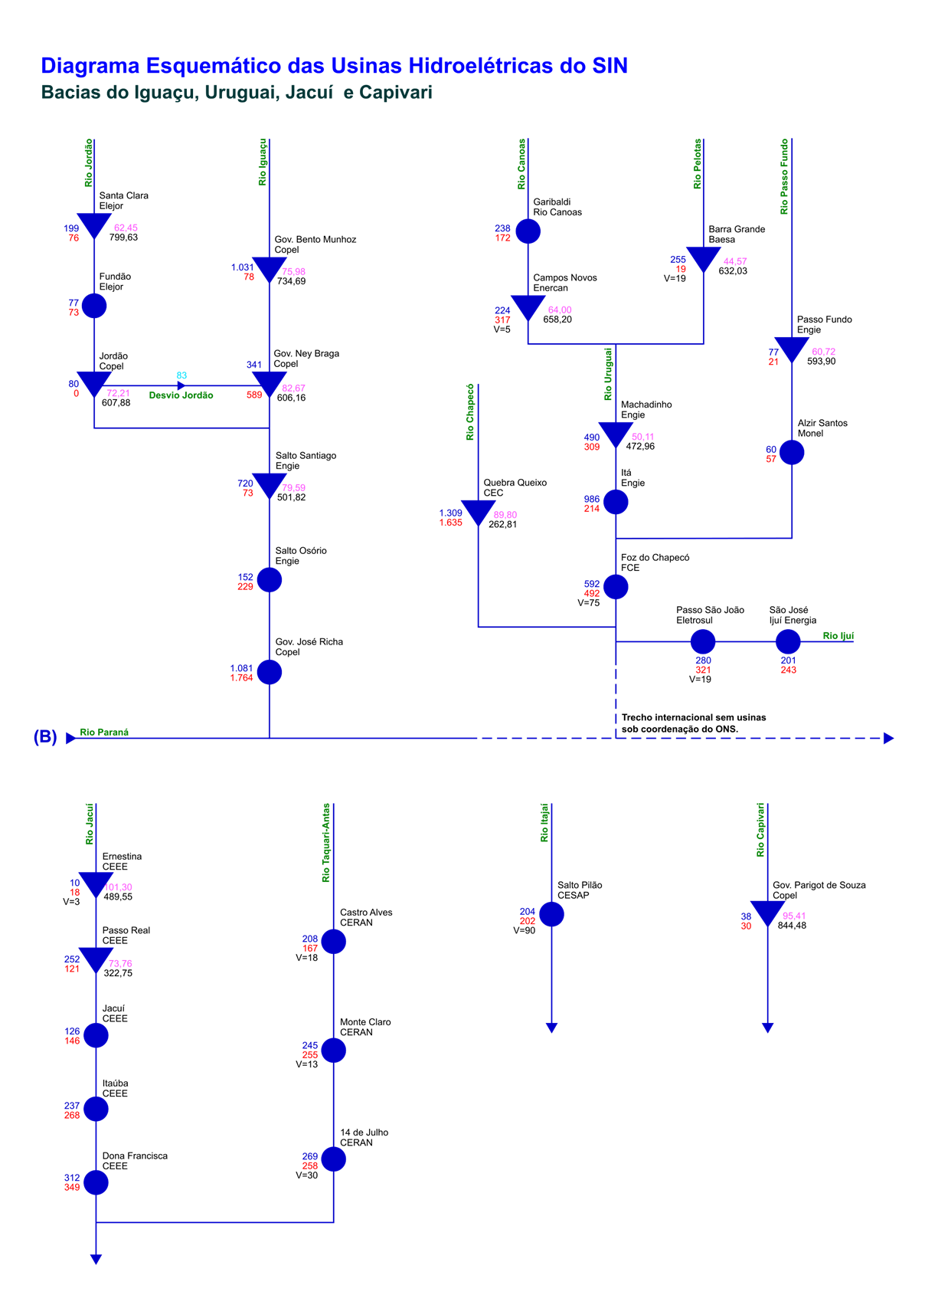
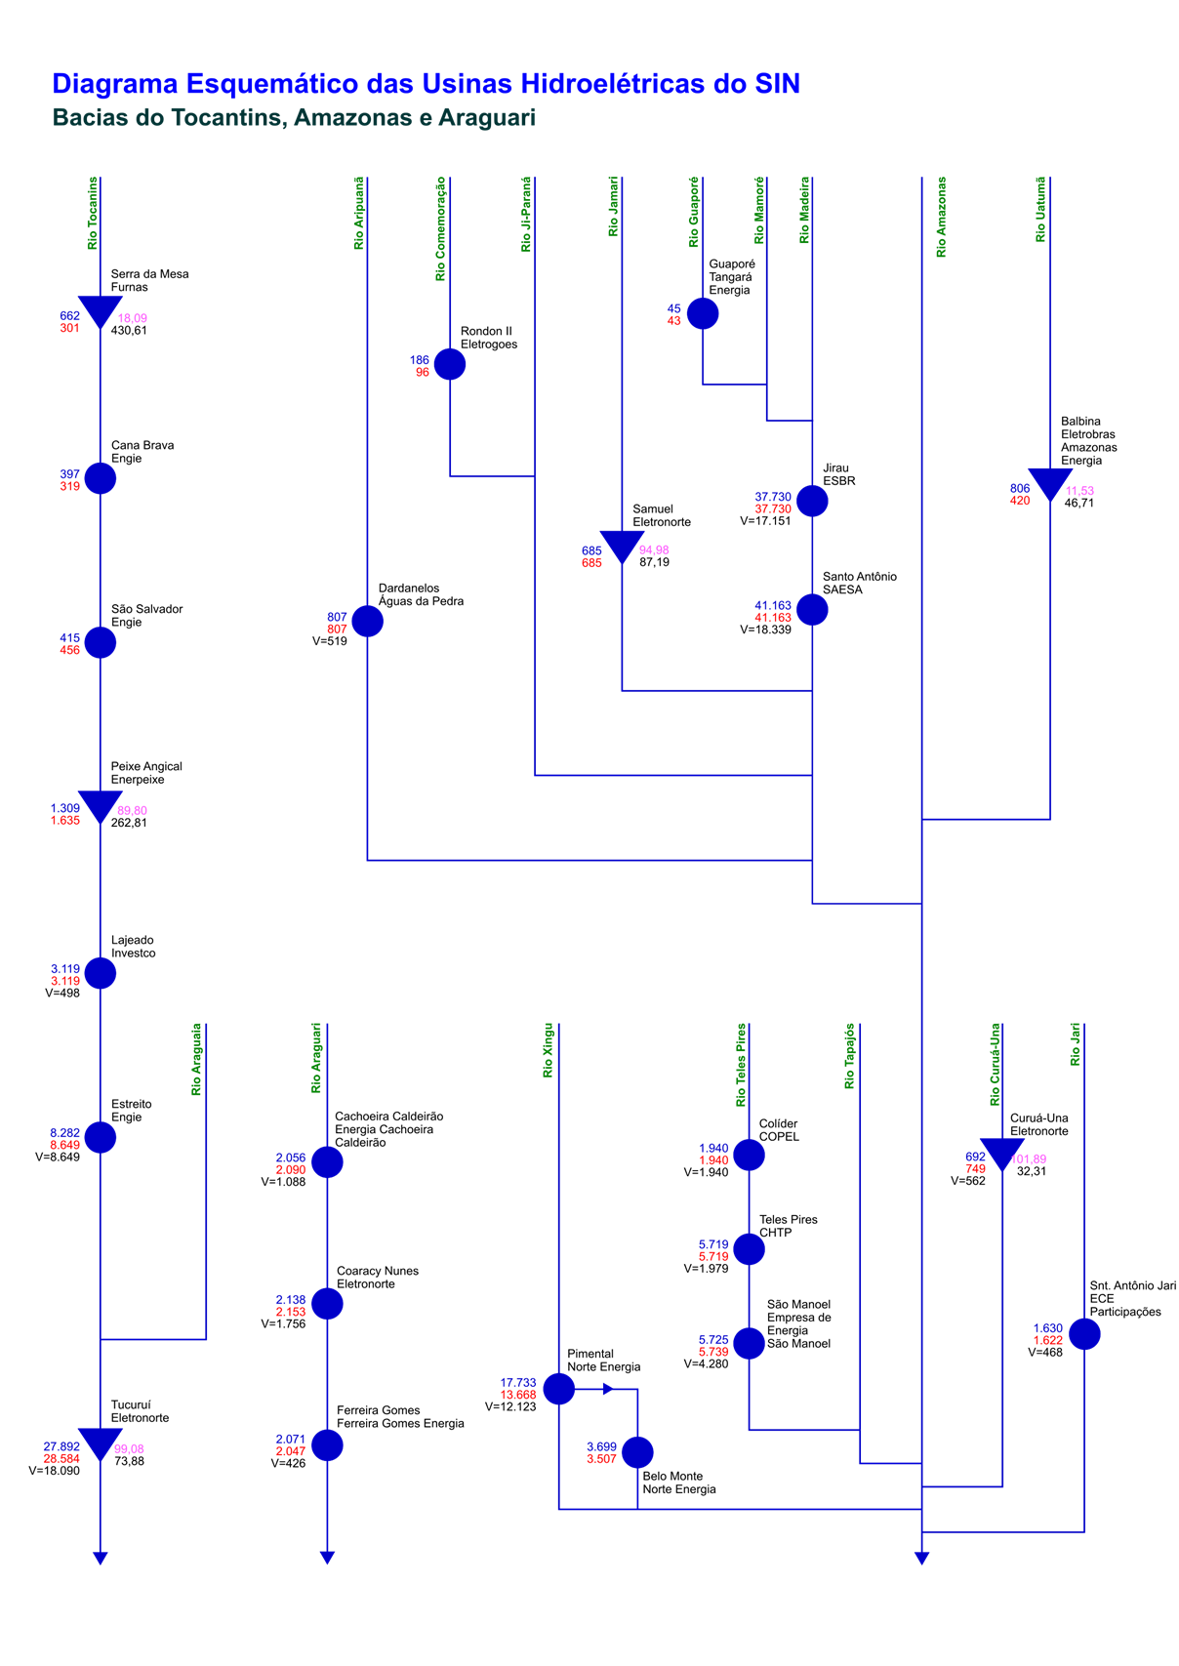
Esquemático das Usinas Hidroelétricas do SIN

